IST
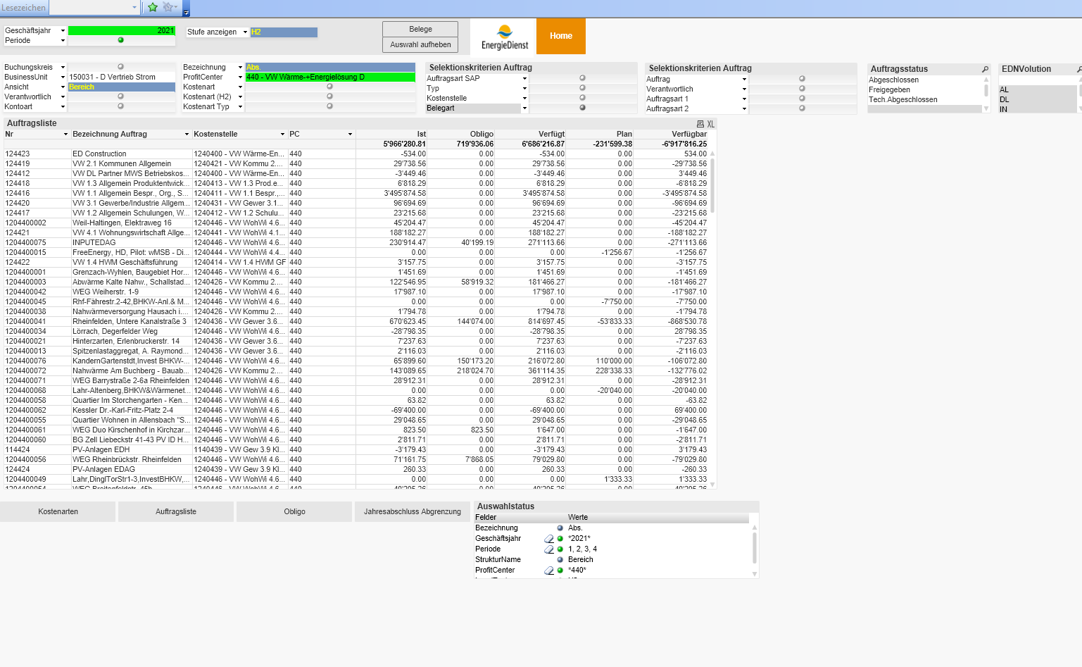
Musterprojekt

IST-Aufwand | 2021-04-30

CO-Positionen | IST CHF | Q121 | Q221 | Q321 | Q421 | Q122 | Q222 | Q322 | Q422 | Q123 | Q223 | Q323 | Q423
Aktivität 1 | 25 | 4 | 3 | 2 | 6 | 6 | 4
Aktivität 2 | 15 |  | 15
Aktivität 3 | 130 |  |  |  | 35 | 50 | 45
Aktivität 4 | 0
Aktivität 5 |  |  |  | 15
Aktivität 6
Aktivität 7
Aktivität 8
Aktivität 9
Aktivität 10
Total IST-Aufwand | 185 | 4 | 18 | 17 | 41 | 56 | 49 | 0 | 0 | 0 | 0 | 0 | 0
IST-Aufwand kumulativ |  | 4 | 22 | 39 | 80 | 136 | 185 | 185 | 185 | 185 | 185 | 185 | 185

Report
Projekt | Musterprojekt
Projektleiter | Max Mustermann
Report-Datum | 2021-04-30

Projektfortschritt

IST-Aufwand & Fertigstellungswert

 | Q121 | Q221 | Q321 | Q421 | Q122 | Q222 | Q322 | Q422 | Q123 | Q223 | Q323 | Q423
Budget kumulativ | 5 | 35 | 65 | 110 | 155 | 190 | 215 | 230 | 410 | 415 | 420 | 425
IST-Aufwand kumulativ | 4 | 22 | 39 | 80 | 136 | 185 | 185 | 185 | 185 | 185 | 185 | 185
Fertigstellungsgrad kumulativ | 5 | 10 | 50 | 66 | 135 | 153 | #N/A | #N/A | #N/A | #N/A | #N/A | #N/A

